Obsah
I. Seznam údajů o povinné osobě, složení společníků nebo členů, struktuře konsolidačního celku, jehož je součástí, o činnosti a finanční situaci - k příloze č. 10 k vyhlášce 163/2014 Sb.
Datum uveřejnění informace |  | 2015-11-11 | Povinná osoba výkaz vyplňuje: ANO/NE
Informace platné k datu |  | 2015-09-30
 |  | frekvence vykazování
I. Část 1 | Údaje o povinné osobě | čtvrtletně | ANO
I. Část 1a | Organizační struktura povinné osoby | čtvrtletně | ANO
I. Část 2 | Údaje o složení společníků nebo členů povinné osoby | čtvrtletně | ANO
I. Část 3 | Údaje o struktuře konsolidačního celku, jehož je povinná osoba součástí | čtvrtletně | ANO
I. Část 3a | Grafické znázornění konsolidačního celku, jehož členem je povinná osoba, z hlediska vlastnického uspořádání | čtvrtletně | ANO
I. Část 3b | Grafické znázornění konsolidačního celku, jehož členem je povinná osoba, z hlediska řízení | čtvrtletně | ANO
I. Část 4 | Údaje o činnosti povinné osoby | čtvrtletně | ANO
I. Část 5 | Údaje o finanční situaci povinné osoby | čtvrtletně | ANO
I. Část 5a | Údaje o finanční situaci povinné osoby - deriváty | čtvrtletně | ANO
I. Část 5b | Údaje o finanční situaci povinné osoby - informace povinné osoby, která je bankou nebo spořitelním a úvěrním družstvem o pohledávkách | čtvrtletně | ne
I. Část 6 | Rozvaha povinné osoby podle výkazů předkládaných od 1.9.2014 | čtvrtletně | ANO
I. Část 7 | Výkaz zisku a ztráty povinné osoby podle výkazů předkládaných od 1.9.2014 | čtvrtletně | ANO
II. Seznam údajů o majetkoprávních vztazích mezi členy konsolidačního celku a řídicím a kontrolním systému - k příloze č. 11 k vyhlášce 163/2014 Sb.
Datum uveřejnění informace |  | (dd/mm/rrrr)
Informace platné k datu |  | (dd/mm/rrrr)
 |  | frekvence vykazování
II. Část 1 | Obsah údajů o majetkoprávních vztazích mezi členy konsolidačního celku a řídicím a kontrolním systému I* | ročně | ne
II. Část 2 | Obsah údajů o majetkoprávních vztazích mezi členy konsolidačního celku a řídicím a kontrolním systému II* | ročně | ne
II. Část 3 | Obsah údajů o majetkoprávních vztazích mezi členy konsolidačního celku a řídicím a kontrolním systému III* | ročně | ne
II. Seznam údajů o druzích a rozsahu poskytnutých investičních služeb - k příloze č. 12 k vyhlášce 163/2014 Sb.
Datum uveřejnění informace |  | (dd/mm/rrrr)
Informace platné k datu |  | (dd/mm/rrrr)
 |  | frekvence vykazování
III. Část 1 | Investiční služby poskytnuté obchodníkem s cennými papíry jiným než podle § 8a odst. 4 a 7 zákona o podnikání na kapitálovém trhu | čtvrtletně | ANO
III. Část 2 | Investiční služby poskytnuté obchodníkem s cennými papíry podle § 8a odst. 4 a 7 zákona o podnikání na kapitálovém trhu | čtvrtletně | ne
III. Seznam údajů uveřejňovaných pobočkou banky z jiného než členského státu - k příloze č. 13 k vyhlášce 163/2014 Sb.
Datum uveřejnění informace |  | (dd/mm/rrrr)
Informace platné k datu |  | (dd/mm/rrrr)
 |  | frekvence vykazování
IV. Část 1 | Údaje o zahraniční bance z jiného než členského státu | čtvrtletně | ne
IV. Část 1a | Údaje o složení společníků nebo členů zahraniční banky z jiného než členského státu | čtvrtletně | ne
IV. Část 1b | Údaje o činnosti zahraniční banky z jiného než členského státu | čtvrtletně | ne
IV. Část 1c | Výroční zpráva zahraniční banky z jiného než členského státu | čtvrtletně | ne
IV. Část 2 | Údaje o pobočce banky z jiného než členského státu I | čtvrtletně | ne
IV. Část 2a | Údaje o pobočce banky z jiného než členského státu II | čtvrtletně | ne
IV. Část 2b | Údaje o pobočce banky z jiného než členského státu III | čtvrtletně | ne
IV. Část 3 | Údaje o plnění obezřetnostních pravidel pobočky banky z jiného než členského státu | čtvrtletně | ne
IV. Část 3a | Údaje podle článku 437 odst. 1 písm. a) nařízení č. 575/2013 EU.s výjimkou úplného sesouhlasení položek, filtrů a odpočtů na rozvahu v rámci auditované účetní závěrky pobočky banky z jiného než členského státu | čtvrtletně | ne
IV. Část 3b | Údaje o plnění obezřetnostních pravidel pobočky banky z jiného než členského státu podle článku 438 písm. c) až f) nařízení č. 575/2013 EU. | čtvrtletně | ne
IV. Část 3c | Údaje o plnění obezřetnostních pravidel pobočky banky z jiného než členského státu - reálné a jmenovité hodnoty derivátů | čtvrtletně | ne
IV. Část 3d | Údaje o plnění obezřetnostních pravidel pobočky banky z jiného než členského státu - informace pobočky banky z jiného než členského státu o pohledávkách | čtvrtletně | ne
IV. Seznam údajů ověřovaných auditorem - k příloze č. 14 k vyhlášce 163/2014 Sb.
Datum uveřejnění informace |  | (dd/mm/rrrr)
Informace platné k datu |  | (dd/mm/rrrr)
 |  | frekvence vykazování
V. Část 1 | Údaje o kapitálu a kapitálových požadavcích podle článku 437 odst. 1 písm. a) nařízení č. 575/2013 EU | ročně | ANO
V. Část 2 | Údaje o kapitálu a kapitálových požadavcích podle článku 438 písm. c) až f) nařízení č. 575/2013 EU | ročně | ne
V. Část 3 | Kapitálové poměry | ročně | ANO
V. Část 4 | Poměrové ukazatele | ročně | ANO
Číselníky
Číselník 1 | CZ-NACE (OKEČ) číselník
Číselník 2 | Kódy zemí
* Tuto část uveřejňují pouze povinné osoby, kterým jsou stanoveny povinnosti na konsolidovaném základě.
Zákon č. 21/1992 Sb., o bankách
§ 11b
Uveřejňování informací ovládajícími osobami a bankami
(2) Banka, které jsou stanoveny povinnosti na konsolidovaném základě podle tohoto zákona nebo podle přímo použitelného předpisu Evropské unie upravujícího obezřetnostní požadavky, uveřejňuje každoročně informace o
a) majetkoprávních vztazích mezi členy konsolidačního celku, včetně informací o úzkém propojení,
b) řídicím a kontrolním systému podle § 8b odst. 1 písm. a) až e),
c) řídicím a kontrolním systému konsolidačního celku podle § 8b odst. 4.
Zákon č.. 87/1995 Sb., o spořitelních a úvěrních družstvech
§ 7b
Uveřejňování informací
(2) Družstevní záložna, které jsou stanoveny povinnosti na konsolidovaném základě podle tohoto zákona nebo podle přímo použitelného předpisu Evropské unie upravujícího obezřetnostní požadavky, uveřejňuje každoročně informace o
a) majetkoprávních vztazích mezi členy konsolidačního celku, včetně informací o úzkém propojení,
b) řídicím a kontrolním systému podle § 7a odst. 1 písm. a) až e),
c) řídicím a kontrolním systému konsolidačního celku podle § 7a odst. 4.
Zákon č. 256/2004 Sb., o podnikání na kapitálovém trhu
Uveřejňování údajů obchodníkem s cennými papíry
§ 16a
(2) Obchodník s cennými papíry, kterému jsou stanoveny povinnosti na konsolidovaném základě podle tohoto zákona nebo podle přímo použitelného předpisu Evropské unie upravujícího obezřetnostní požadavky, uveřejňuje každoročně informace o
a) majetkoprávních vztazích mezi členy konsolidačního celku, včetně informací o úzkém propojení,
b) řídicím a kontrolním systému podle § 12 a § 12a odst. 1,
c) řídicím a kontrolním systému konsolidačního celku podle § 12a odst. 4, 5 a 6.

I__Část_1a
I. Část 1a
Organizační struktura povinné osoby

Organizační struktura povinné osoby |  |  |  | Vyhláška č.163/2014 Sb., příloha 10

Informace platné k datu |  |  | 2015-09-30
Počet obchodních míst |  |  | 1 | Bod 1 písm. h)
Počet pracovníků (přepočtený stav) |  |  | 26
Organizační struktura povinné osoby (znázorní se níže)

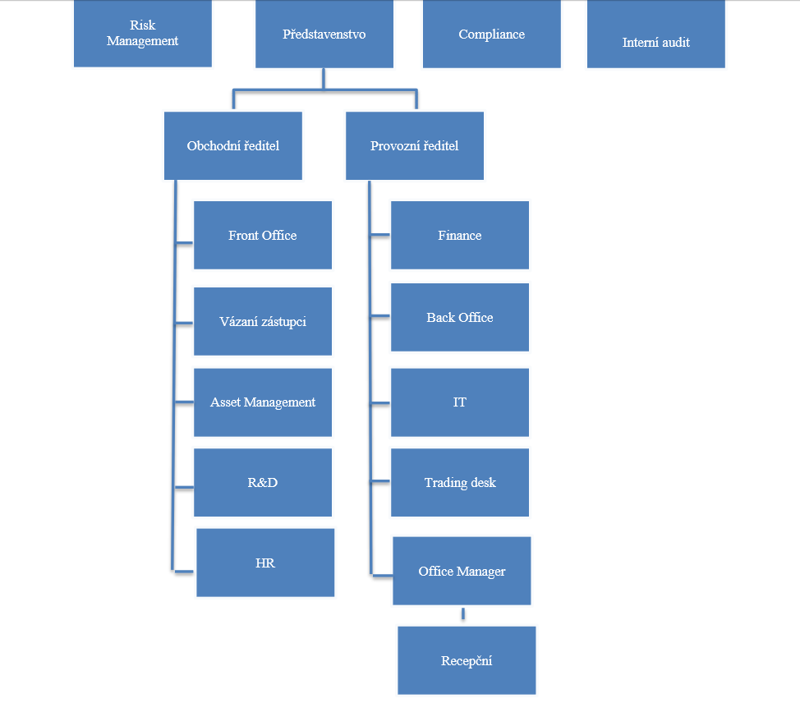

 |  |  |  |  |  |  |  |  |  |  | 5 | Tržby z kontraktů | FX | Ikon Spread | 24.0351 | 1.215797 | USD | 19.769 | 1 | 23.5269 | 1.215797 | 19.351 | 1 | IKON Finance Limited | FO MAX | FO MAX |  | 7.21053
Sarbazian Esfandabadi Soheil | 8801214345 | 3345309 | FO MAX Oddělení | int | FO MAX Oddělení | ext | 100 | 100 | Max | 2014 | 1 | Tržby z kontraktů | FX | Ikon Spread | 36.1019 | 1.774397 | USD | 20.346 | 1 | 35.4561 | 1.774401 | 19.982 | 1 | IKON Finance Limited | FO MAX | FO MAX | 30 | 10.83057
Sarbazian Esfandabadi Soheil | 8801214345 | 3345309 | FO MAX Oddělení | int | FO MAX Oddělení | ext | 100 | 100 | Max | 2014 | 3 | Tržby z kontraktů | FX | Ikon Spread | 11.6461 | 0.585201 | USD | 19.901 | 1 | 11.4448 | 0.585202 | 19.557 | 1 | IKON Finance Limited | FO MAX | FO MAX | 30 | 3.49383
Sarbazian Esfandabadi Soheil | 8801214345 | 3345309 | FO MAX Oddělení | int | FO MAX Oddělení | ext | 100 | 100 | Max | 2014 | 4 | Tržby z kontraktů | FX | Ikon Spread | 17.7679 | 0.896101 | USD | 19.828 | 1 | 17.4614 | 0.896099 | 19.486 | 1 | IKON Finance Limited | FO MAX | FO MAX | 30 | 5.33037
Sarbazian Esfandabadi Soheil | 8801214345 | 3345309 | FO MAX Oddělení | int | FO MAX Oddělení | ext | 100 | 100 | Max | 2014 | 7 | Tržby z kontraktů | FX | Ikon Spread | 35.2915 | 1.712597 | USD | 20.607 | 1 | 34.5346 | 1.712601 | 20.165 | 1 | IKON Finance Limited | FO MAX | FO MAX | 30 | 10.58745
Sarbazian Esfandabadi Soheil | 8801214345 | 3345309 | FO MAX Oddělení | int | FO MAX Oddělení | ext | 100 | 100 | Max | 2014 | 8 | Tržby z kontraktů | FX | Ikon Spread | 12.5585 | 0.597397 | USD | 21.022 | 1 | 12.362 | 0.5974 | 20.693 | 1 | IKON Finance Limited | FO MAX | FO MAX | 30 | 3.76755
Vyskočil Michal | 9207274923 | 3345311 | Tlach Tomáš | int | FO MAX Oddělení | ext | 100 | 100 | Max | 2012 | 5 | Tržby z kontraktů | FX |  | 565.4601 | 27.294497 | USD | 20.717 | 1 | 556.2619 | 27.294499 | 20.38 | 1 | IKON Finance Limited | FO | FO MAX |  | 169.63803
Vyskočil Michal | 9207274923 | 3345311 | Tlach Tomáš | int | FO MAX Oddělení | ext | 100 | 100 | Max | 2012 | 6 | Tržby z kontraktů | FX |  | 1163.1099 | 57.124399 | USD | 20.361 | 1 | 1124.6652 | 57.1244 | 19.688 | 1 | IKON Finance Limited | FO | FO MAX |  | 348.93297
Vyskočil Michal | 9207274923 | 3345311 | Tlach Tomáš | int | FO MAX Oddělení | ext | 100 | 100 | Max | 2012 | 7 | Tržby z kontraktů | FX |  | 513.6176 | 24.9814 | USD | 20.56 | 1 | 502.301 | 24.981399 | 20.107 | 1 | IKON Finance Limited | FO | FO MAX |  | 154.08528
Vyskočil Michal | 9207274923 | 3345311 | Tlach Tomáš | int | FO MAX Oddělení | ext | 100 | 100 | Max | 2012 | 8 | Tržby z kontraktů | FX |  | 107.6172 | 5.462802 | USD | 19.7 | 1 | 106.4044 | 5.462799 | 19.478 | 1 | IKON Finance Limited | FO | FO MAX |  | 32.28516
Vyskočil Michal | 9207274923 | 3345311 | Tlach Tomáš | int | FO MAX Oddělení | ext | 100 | 100 | Max | 2012 | 9 | Tržby z kontraktů | FX |  | 11.9527 | 0.618797 | USD | 19.316 | 1 | 11.7529 | 0.618801 | 18.993 | 1 | IKON Finance Limited | FO | FO MAX |  | 3.58581
Dušek Lubor | 6701070739 | AA0333 | Již zde nepracuje | int |  | int | 50 | 100 | Managed Account | 2012 | 5 | Tržby z kontraktů | Asset | INVEST Premium | 4.9608 | 0.239455 | CAD | 20.133 | 0.97181059034 | 4.88315 | 0.239605 | 19.818 | 0.97242394504 | Colosseum, a.s. | FO | FO |  | 2.97648
Dušek Lubor | 6701070739 | AA0333 | Michnová Martina | int |  | int | 50 | 100 | Managed Account | 2012 | 5 | Tržby z kontraktů | Asset | INVEST Premium | 4.9608 | 0.239455 | CAD | 20.133 | 0.97181059034 | 4.88315 | 0.239605 | 19.818 | 0.97242394504 | Colosseum, a.s. | FO | FO |  | 2.97648
Dušek Lubor | 6701070739 | AA0333 | Již zde nepracuje | int |  | int | 50 | 100 | Managed Account | 2012 | 5 | Poplatek za správu | Asset | INVEST Premium | 279.39 | 13.486025 | CZK | 1 | 0.048269537095 | 279.39 | 13.709028 | 1 | 0.049067713445 | Colosseum, a.s. | FO | FO |  | 167.634
Dušek Lubor | 6701070739 | AA0333 | Již zde nepracuje | int |  | int | 50 | 100 | Managed Account | 2012 | 5 | Tržby z kontraktů | Asset | INVEST Premium | 59.5 | 2.872037 | CZK | 1 | 0.048269537095 | 59.5 | 2.919528 | 1 | 0.049067713445 | Colosseum, a.s. | FO | FO |  | 35.7
Dušek Lubor | 6701070739 | AA0333 | Michnová Martina | int |  | int | 50 | 100 | Managed Account | 2012 | 5 | Poplatek za správu | Asset | INVEST Premium | 279.39 | 13.486025 | CZK | 1 | 0.048269537095 | 279.39 | 13.709028 | 1 | 0.049067713445 | Colosseum, a.s. | FO | FO |  | 167.634
Dušek Lubor | 6701070739 | AA0333 | Michnová Martina | int |  | int | 50 | 100 | Managed Account | 2012 | 5 | Tržby z kontraktů | Asset | INVEST Premium | 59.5 | 2.872037 | CZK | 1 | 0.048269537095 | 59.5 | 2.919528 | 1 | 0.049067713445 | Colosseum, a.s. | FO | FO |  | 35.7
Dušek Lubor | 6701070739 | AA0333 | Již zde nepracuje | int |  | int | 50 | 100 | Managed Account | 2012 | 5 | Tržby z kontraktů | Asset | INVEST Premium | 9.03825 | 0.436272 | EUR | 25.695 | 1.2402857557 | 8.881 | 0.43577 | 25.248 | 1.238861629 | Colosseum, a.s. | FO | FO |  | 5.42295
Dušek Lubor | 6701070739 | AA0333 | Michnová Martina | int |  | int | 50 | 100 | Managed Account | 2012 | 5 | Tržby z kontraktů | Asset | INVEST Premium | 9.03825 | 0.436272 | EUR | 25.695 | 1.2402857557 | 8.881 | 0.43577 | 25.248 | 1.238861629 | Colosseum, a.s. | FO | FO |  | 5.42295
Dušek Lubor | 6701070739 | AA0333 | Již zde nepracuje | int |  | int | 50 | 100 | Managed Account | 2012 | 5 | Tržby z kontraktů | Asset | INVEST Premium | 8.6762 | 0.418796 | GBP | 32.122 | 1.5505140706 | 8.5173 | 0.417924 | 31.534 | 1.5473012758 | Colosseum, a.s. | FO | FO |  | 5.20572
Dušek Lubor | 6701070739 | AA0333 | Michnová Martina | int |  | int | 50 | 100 | Managed Account | 2012 | 5 | Tržby z kontraktů | Asset | INVEST Premium | 8.6762 | 0.418796 | GBP | 32.122 | 1.5505140706 | 8.5173 | 0.417924 | 31.534 | 1.5473012758 | Colosseum, a.s. | FO | FO |  | 5.20572
Dušek Lubor | 6701070739 | AA0333 | Již zde nepracuje | int |  | int | 50 | 100 | Managed Account | 2012 | 5 | Tržby z kontraktů | Asset | INVEST Premium | 43.93865 | 2.120898 | USD | 20.717 | 1 | 43.22395 | 2.1209 | 20.38 | 1 | Colosseum, a.s. | FO | FO |  | 26.36319
Dušek Lubor | 6701070739 | AA0333 | Michnová Martina | int |  | int | 50 | 100 | Managed Account | 2012 | 5 | Tržby z kontraktů | Asset | INVEST Premium | 43.93865 | 2.120898 | USD | 20.717 | 1 | 43.22395 | 2.1209 | 20.38 | 1 | Colosseum, a.s. | FO | FO |  | 26.36319
Vytlačil Stanislav | 460411096 | 3345312 | FO MAX Oddělení | int | FO MAX Oddělení | ext | 100 | 100 | Max | 2013 | 1 | Tržby z kontraktů | FX | Ikon Spread | 23.3868 | 1.2372 | USD | 18.903 | 1 | 22.903 | 1.237197 | 18.512 | 1 | IKON Finance Limited | FO MAX | FO MAX |  | 7.01604
Vytlačil Stanislav | 460411096 | 3345312 | FO MAX Oddělení | int | FO MAX Oddělení | ext | 100 | 100 | Max | 2014 | 9 | Tržby z kontraktů | FX | Ikon Spread | 41.9949 | 1.921699 | USD | 21.853 | 1 | 40.8477 | 1.921702 | 21.256 | 1 | IKON Finance Limited | FO MAX | FO MAX | 30 | 12.59847
Vytlačil Stanislav | 460411096 | 3345312 | FO MAX Oddělení | int | FO MAX Oddělení | ext | 100 | 100 | Max | 2014 | 10 | Tržby z kontraktů | FX | Ikon Spread | 2412.3608 | 108.782503 | USD | 22.176 | 1 | 2354.0533 | 108.7825 | 21.64 | 1 | IKON Finance Limited | FO MAX | FO MAX | 30 | 723.70824
Vytlačil Stanislav | 460411096 | 3345312 | FO MAX Oddělení | int | FO MAX Oddělení | ext | 100 | 100 | Max | 2014 | 11 | Tržby z kontraktů | FX | Ikon Spread | 431.4562 | 19.476197 | USD | 22.153 | 1 | 423.4905 | 19.4762 | 21.744 | 1 | IKON Finance Limited | FO MAX | FO MAX | 30 | 129.43686
Bureš Josef | 6804161925 | 3345313 | Bilík Pavel | int | FO MAX Oddělení | ext | 100 | 100 | Max | 2013 | 5 | Tržby z kontraktů | FX | Ikon Spread | 5838.9165 | 295.3572 | USD | 19.769 | 1 | 5715.4572 | 295.357201 | 19.351 | 1 | IKON Finance Limited | FO MAX | FO MAX |  | 1751.67495
Bureš Josef | 6804161925 | 3345313 | Bilík Pavel | int | FO MAX Oddělení | ext | 100 | 100 | Max | 2013 | 6 | Tržby z kontraktů | FX | Ikon Spread | 18824.4484 | 948.765102 | USD | 19.841 | 1 | 18566.3842 | 948.765097 | 19.569 | 1 | IKON Finance Limited | FO MAX | FO MAX |  | 5647.33452
Bureš Josef | 6804161925 | 3345313 | Bilík Pavel | int | FO MAX Oddělení | ext | 100 | 100 | Max | 2013 | 7 | Tržby z kontraktů | FX | Ikon Spread | 1404.8515 | 72.025198 | USD | 19.505 | 1 | 1375.1052 | 72.025204 | 19.092 | 1 | IKON Finance Limited | FO MAX | FO MAX | 30 | 421.45545
Bureš Josef | 6804161925 | 3345313 | Bilík Pavel | int | FO MAX Oddělení | ext | 100 | 100 | Max | 2013 | 8 | Tržby z kontraktů | FX | Ikon Spread | 4815.7642 | 247.660797 | USD | 19.445 | 1 | 4711.9944 | 247.660801 | 19.026 | 1 | IKON Finance Limited | FO MAX | FO MAX | 30 | 1444.72926
Bureš Josef | 6804161925 | 3345313 | Bilík Pavel | int | FO MAX Oddělení | ext | 100 | 100 | Max | 2013 | 9 | Tržby z kontraktů | FX | Ikon Spread | 5414.5847 | 284.170499 | USD | 19.054 | 1 | 5300.6323 | 284.170498 | 18.653 | 1 | IKON Finance Limited | FO MAX | FO MAX | 30 | 1624.37541
Bureš Josef | 6804161925 | 3345313 | Bilík Pavel | int | FO MAX Oddělení | ext | 100 | 100 | Max | 2013 | 10 | Tržby z kontraktů | FX | Ikon Spread | 14006.7833 | 742.986595 | USD | 18.852 | 1 | 13670.2104 | 742.986597 | 18.399 | 1 | IKON Finance Limited | FO MAX | FO MAX | 30 | 4202.03499
Bureš Josef | 6804161925 | 3345313 | Bilík Pavel | int | FO MAX Oddělení | ext | 100 | 100 | Max | 2013 | 11 | Tržby z kontraktů | FX | Ikon Spread | 29047.0937 | 1443.477299 | USD | 20.123 | 1 | 28456.7115 | 1443.4773 | 19.714 | 1 | IKON Finance Limited | FO MAX | FO MAX | 30 | 8714.12811
Bureš Josef | 6804161925 | 3345313 | Bilík Pavel | int | FO MAX Oddělení | ext | 100 | 100 | Max | 2013 | 12 | Tržby z kontraktů | FX | Ikon Spread | 9763.3167 | 490.766899 | USD | 19.894 | 1 | 9548.8516 | 490.766901 | 19.457 | 1 | IKON Finance Limited | FO MAX | FO MAX | 30 | 2928.99501
Bureš Josef | 6804161925 | 3345313 | FO MAX Oddělení | int | FO MAX Oddělení | ext | 100 | 100 | Max | 2012 | 5 | Tržby z kontraktů | FX | Ikon Spread | 3793.9125 | 183.1304 | USD | 20.717 | 1 | 3732.1976 | 183.130402 | 20.38 | 1 | IKON Finance Limited | FO MAX | FO MAX |  | 1138.17375
Bureš Josef | 6804161925 | 3345313 | FO MAX Oddělení | int | FO MAX Oddělení | ext | 100 | 100 | Max | 2012 | 6 | Tržby z kontraktů | FX

I__Část_3a
I. Část 3a
Grafické znázornění konsolidačního celku, jehož členem je povinná osoba, z hlediska vlastnického uspořádání

Grafické údaje o struktuře konsolidačního celku, jehož je povinná osoba součástí |  | Vyhláška č.163/2014 Sb., příloha 10

Informace platné k datu | 2015-09-30
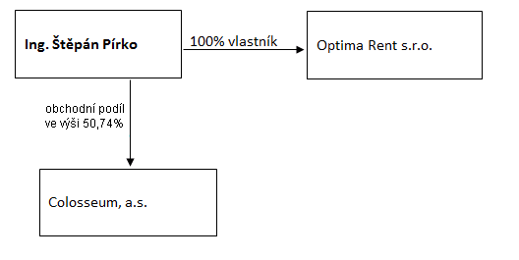 |  | Bod 3 písm. c)
U daného subjektu stačí uvést příslušné číslo odůvodnění:
1 - není institucí, finanční institucí, podnikem pomocných služeb nebo společností spravující aktiva podle článku 18 odst. 8 nařízení č. 575/2013/EU
2 - nezahrnutí subjektu z důvodu jeho velikosti, tj. subjekt splňuje podmínky podle článku 19 odst. 1 nařízení č. 575/2013/EU
3 - subjekt není zarhnut z důvodů uvedených v článku 19 odst. 2 a) nařízení č. 575/2013/EU
4 - subjekt není zarhnut z důvodů uvedených v článku 19 odst. 2 b) nařízení č. 575/2013/EU
5 - subjekt není zarhnut z důvodů uvedených v článku 19 odst. 2 c) nařízení č. 575/2013/EU

